ฟอร์มปล่าว
โครงการสอบเทียบอาคารชลประทาน
สำนักบริหารจัดการน้ำและอุทกวิทยา กรมชลประทาน
ศูนย์อุทกวิทยาชลประทาน ภาคเหนือตอนบน

ข้อมูลทางกายภาพ
1. ข้อมูลระบบส่งน้ำที่ตั้งของอาคาร
- ข้อมูลทั่วไปของอาคาร |  | ปตร.ปากคลองส่งน้ำสายใหญ่ ฝั่งซ้าย
- โครงการ |  | โครงการส่งน้ำและบำรุงรักษา แม่ยม
- ตำแหน่งที่ตั้ง กม. |  | 0+000
อำเภอ |  | สอง |  |  | จังหวัด | แพร่
- พิกัด |  | N 18๐ 29' 07.2" |  | E 100๐ 09' 28.2"
- ลักษณะคลอง |  | คลองดิน |  | คลองดาดคอนกรีต

2. ข้อมูลอาคาร
- ชื่ออาคาร
 | จำนวนบาน |  |  |  | 2 | บาน
 | ขนาดบาน |  | กว้าง |  | 4.00 | เมตร
 |  |  | สูง |  | 2.50 | เมตร
- ระดับพื้น Inlet |  |  |  |  |  | เมตร ( )
- ระดับพื้น Outlet |  |  |  |  |  | เมตร ( )
- ระดับพื้นธรณีอาคาร |  |  |  |  | 178.300 | เมตร ( ร.ท.ก. )
- ปริมาณน้ำไหลผ่านสูงสุด |  |  |  |  |  | ลูกบาศก์เมตร/วินาที
- รัศมีความโค้งของบาน (สำหรับบานโค้ง) |  |  |  |  |  | เมตร

3. ข้อมูลการสอบเทียบอาคารชลประทาน ( ประเภทบาน )
ประตูระบายน้ำบานตรง (Sluice gate)
ประตูระบายน้ำบานโค้ง (Radial or Tainter gate)
การไหลแบบอิสระ (Free flow)
การไหลแบบจม (Submerged flow)

Free flow
Submerged flow

กายภาพ กม.19+836 free flow
 | โครงการสอบเทียบอาคารชลประทาน
 | สำนักบริหารจัดการน้ำและอุทกวิทยา กรมชลประทาน
 | ศูนย์อุทกวิทยาชลประทาน ภาคเหนือตอนบน

1 | ข้อมูลทางกายภาพ
 | 1.1 ข้อมูลระบบส่งน้ำที่ตั้งของอาคาร
 | - ข้อมูลทั่วไปของอาคาร |  | ท่อลอดถนนช่อแฮ |  |  |  | อาคาร
 | - โครงการ |  | โครงการส่งน้ำและบำรุงรักษาแม่ยม
 | - ตำแหน่งที่ตั้ง กม. |  | 57 + 492 |  |  |  | คลองสายใหญ่
 | อำเภอ |  | สูงเม่น |  |  |  | จังหวัด | แพร่
 | - พิกัด |  | N 18º06'06.3'' |  | E 100º11'15.8''
 | - ลักษณะคลอง |  | ÿ คลองดิน |  | ÿ คลองดาดคอนกรีต

 | 1.2 ข้อมูลอาคาร
 | - ชื่ออาคาร | ปตร. กลางคลอง
 |  |  | จำนวนบาน |  |  | 3 | บาน
 |  |  | ขนาดบาน | กว้าง |  | 2.00 | เมตร
 |  |  |  | สูง |  | 2.00 | เมตร
 | - ระดับพื้น Inlet |  |  |  |  | - | เมตร (ร.ท.ก.)
 | - ระดับพื้น Outlet |  |  |  |  | - | เมตร (ร.ท.ก.)
 | - ระดับพื้นธรณีอาคาร |  |  |  |  | 0.00 | เมตร (ร.ส.ม.)
 | - ปริมาณน้ำไหลผ่านสูงสุด |  |  |  |  | - | ลูกบาศก์เมตร/วินาที
 | - รัศมีความโค้งของบาน (สำหรับบานโค้ง) |  |  |  |  | - | เมตร

 | 1.3 รูปภาพอาคารชลประทาน
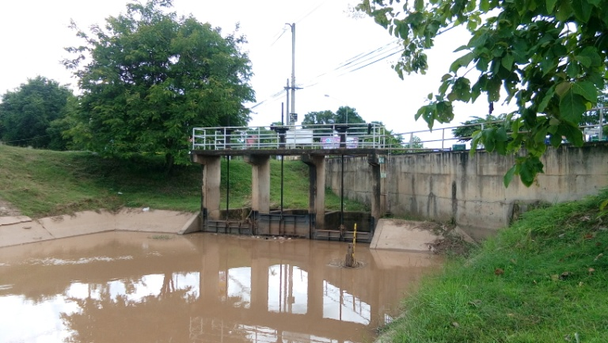

2 | ข้อมูลการสอบเทียบอาคารชลประทาน
 | ÿ ประตูระบายน้ำบานตรง (Sluice gate)
 | ÿ การไหลแบบอิสระ (Free flow)
 | สูตรการคำนวนสอบเทียบอาคาร

 | เมื่อ | Q = ปริมาณน้ำผ่านอาคาร (ลบ.ม./วินาที)
 |  | C = สัมประสิทธิ์ปริมาณน้ำเมื่อการไหลเป็นแบบอิสระ
 |  | L = ความกว้างของช่องประตูระบาย (เมตร)
 |  | Go = การเปิดบาน (เมตร)
 |  | H = ระดับน้ำด้านหน้าประตู - ระดับน้ำด้านท้ายประตู (เมตร)
 |  | g = ความเร่งเนื่องจากแรงโน้มถ่วง (เมตร/วินาที)

ที่ | ระดับน้ำ | ระดับ | H |  | ระยะเปิดบาน | Q | H/Go | Cd
 | ด้านเหนือน้ำ | ธรณี |  |  | (Go)
 | ม.(รทก./รสม.) | ม.(รทก./รสม.) |  |  | ม. | ลบ.ม./วินาที |  |  |  | เหนือ | ท้าย | ระยะเปิดบาน | Q
1 | 2.28 | 0.00 | 2.28 | 6.6913 | 0.20 | 4.813 | 11.410 | 0.599 | 240952 | 2.282 | 2.099 | 0.20 | 4.813
2 | 2.19 | 0.00 | 2.19 | 6.5580 | 0.40 | 8.175 | 5.480 | 0.519 | 240952 | 2.192 | 2.159 | 0.40 | 8.175
3 | 2.11 | 0.00 | 2.11 | 6.4372 | 0.60 | 9.289 | 3.520 | 0.401 | 240952 | 2.112 | 2.249 | 0.60 | 9.289
4 | 1.94 | 0.00 | 1.94 | 6.1727 | 0.80 | 9.557 | 2.427 | 0.323 | 240952 | 1.942 | 2.269 | 0.80 | 9.557

สอบเทียบอาคาร ท่อลอดถนนช่อแฮ โครงการ ส่งน้ำและบำรุงรักษา แม่ยม
11.410 | 0.599
5.480 | 0.519
3.520 | 0.401
2.427 | 0.323

3 | ข้อมูลการเปิดบานในระดับต่างๆ

ที่ | ระดับน้ำ | ระดับธรณี | H | ระยะเปิดบาน | H/Go | Cd | ปริมาณน้ำไหลผ่าน
 | ด้านเหนือน้ำ |  |  | (Go)
 | ม.(รทก./รสม.) | ม.(รทก./รสม.) |  | ม. |  |  | ลบ.ม./วินาที
1 | 2.28 | 0.00 | 2.28 | 0.20 | 11.410 | 0.565 | 4.5370
2 | 2.19 | 0.00 | 2.19 | 0.40 | 5.480 | 0.413 | 6.4945
3 | 2.11 | 0.00 | 2.11 | 0.60 | 3.520 | 0.362 | 8.3951
4 | 1.94 | 0.00 | 1.94 | 0.80 | 2.427 | 0.334 | 9.9016

หมายเหตุ สามารถนำไปใช้คำนวณในการยกบานระบายที่ระดับต่างๆ โดยป้อนข้อมูลระดับด้านเหนือน้ำและระดับที่ต้องการยกบาน
 | จะสามารถทราบปริมาณน้ำไหลผ่านอาคารได้ (กรอกข้อมูลในช่องว่างเท่านั้น ยกเว้นช่องสีทึบ)

กายภาพ 19+836 Submerged flow
 | โครงการสอบเทียบอาคารชลประทาน
 | สำนักบริหารจัดการน้ำและอุทกวิทยา กรมชลประทาน
 | ศูนย์อุทกวิทยาชลประทาน ภาคเหนือตอนบน

1 | ข้อมูลทางกายภาพ
 | 1.1 ข้อมูลระบบส่งน้ำที่ตั้งของอาคาร
 | - ข้อมูลทั่วไปของอาคาร |  | ปตร.กลางคลองซอย 23 |  |  | อาคาร
 | - โครงการ |  | โครงการส่งน้ำและบำรุงรักษา แม่ยม
 | - ตำแหน่งที่ตั้ง กม. |  | 50+672 |  |  | คลองสายใหญ่
 | อำเภอ |  | เมือง |  |  | จังหวัด | แพร่
 | - พิกัด |  | N 18º 19' 08.8'' |  | E 100º 11' 13.4''
 | - ลักษณะคลอง |  | ÿ คลองดิน |  | ÿ คลองดาดคอนกรีต

 | 1.2 ข้อมูลอาคาร
 | - ชื่ออาคาร | อาคารวัดน้ำกลางคลอง
 | - ประเภทบาน ÿ ประตูระบายน้ำบานโค้ง (Redial gate) |  |  |  |  |  | 6 | บาน
 |  |  | ขนาดบาน | เส้นผ่านศูนย์กลางท่อ |  |  | 1.50 | เมตร
 |  |  |  | สูง |  |  | 1.95 | เมตร
 | - ระดับพื้น Inlet |  |  |  |  |  | - | เมตร (ร.ท.ก.)
 | - ระดับพื้น Outlet |  |  |  |  |  | - | เมตร (ร.ท.ก.)
 | - ระดับพื้นธรณีอาคาร |  |  |  |  |  | 0.00 | เมตร (ร.ส.ม.)
 | - ปริมาณน้ำไหลผ่านสูงสุด |  |  |  |  |  |  | ลูกบาศก์เมตร/วินาที
 | - รัศมีความโค้งของบาน (สำหรับบานโค้ง) |  |  |  |  |  |  | เมตร

 | 1.3 รูปภาพอาคารชลประทาน
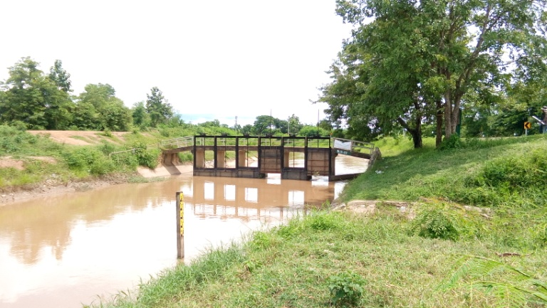

2 | ข้อมูลการสอบเทียบอาคารชลประทาน
 | ÿ ประตูระบายน้ำบานตรง (Sluice gate)
 | ÿ การไหลแบบจม (Submerged flow)
 | สูตรการคำนวนสอบเทียบอาคาร

 | เมื่อ | Q = ปริมาณน้ำผ่านอาคาร (ลบ.ม./วินาที)
 |  | Cs = สัมประสิทธิ์ปริมาณน้ำเมื่อการไหลเป็นแบบจม (Submerged Flow)
 |  | L = ความกว้างของช่องประตูระบาย (เมตร)
 |  | Hs = ระดับน้ำด้านท้ายประตู - ระดับธรณีประตู (เมตร)
 |  | ∆H = ระดับน้ำด้านหน้าประตู - ระดับด้านท้ายประตู (เมตร)
 |  | g = ความเร่งเนื่องจากแรงโน้มถ่วง (เมตร/วินาที)
 |  | Go = การเปิดบาน (เมตร)

ที่ | ระดับน้ำ | ระดับน้ำ | ∆H |  | Hs | ระยะเปิดบาน | Q | Hs/Go | Cs
 | ด้านเหนือน้ำ | ด้านท้ายน้ำ |  |  |  | (Go)
 | ม.(รทก./รสม.) | ม.(รทก./รสม.) |  |  |  | ม. | ลบ.ม./วินาที |  |  |  | เหนือ | ท้าย | ระยะเปิดบาน | Q
1 | 2.28 | 2.10 | 0.18 | 1.8949 | 2.0990 | 0.20 | 4.813 | 10.495 | 0.134 | 240952 | 2.282 | 2.099 | 0.20 | 4.813
2 | 2.19 | 2.16 | 0.03 | 0.8046 | 2.1590 | 0.40 | 8.175 | 5.397 | 0.523 | 240952 | 2.192 | 2.159 | 0.40 | 8.175
3 | 2.11 | 2.25 | -0.14 | #NUM! | 2.2490 | 0.60 | 9.289 | 3.748 | #NUM! | 240952 | 2.112 | 2.249 | 0.60 | 9.289
4 | 1.94 | 2.27 | -0.33 | #NUM! | 2.2690 | 0.80 | 9.256 | 2.836 | #NUM! | 240952 | 1.942 | 2.269 | 0.80 | 9.557

สอบเทียบอาคาร อาคารอัดน้ำกลางคลอง กม. 19+836 โครงการ ส่งน้ำและบำรุงรักษา แม่ยม
10.495 | 0.134
5.397 | 0.523
3.748 | 0.000
2.836 | 0.000

3 | ข้อมูลการเปิดบานในระดับต่างๆ

ที่ | ระดับน้ำ | ระดับน้ำ | Hs | ∆H | ระยะเปิดบาน | Hs/Go | Cs | ปริมาณน้ำไหลผ่าน
 | ด้านเหนือน้ำ | ด้านท้ายน้ำ |  |  | (Go)
 | ม.(รทก./รสม.) | ม.(รทก./รสม.) |  |  | ม. |  |  | ลบ.ม./วินาที
1 | 2.28 | 2.10 | 2.10 | 0.18 | 0.20 | 10.495 | 0.040 | 1.4322
2 | 2.19 | 2.16 | 2.16 | 0.03 | 0.40 | 5.397 | 0.137 | 2.1347
3 | 2.11 | 2.25 | 2.25 | -0.14 | 0.60 | 3.748 | 0.268 | #NUM!
4 | 1.94 | 2.27 | 2.27 | -0.33 | 0.80 | 2.836 | 0.448 | #NUM!
5 | 0.00 | 0.00 | 0.00 | 0.00 | 0.00 | #DIV/0! | #DIV/0! | #DIV/0!

หมายเหตุ สามารถนำไปใช้คำนวณในการยกบานระบายที่ระดับต่างๆ โดยป้อนข้อมูลระดับด้านเหนือน้ำและระดับที่ต้องการยกบาน
 | จะสามารถทราบปริมาณน้ำไหลผ่านอาคารได้ (กรอกข้อมูลในช่องว่างเท่านั้น ยกเว้นช่องสีทึบ)

